Sheet1
 |  |  |  |  |  | SGP | SUS304 (Sch5S) | SUS304 (Sch10S) | PVC-U(VP)
安全弁(蒸気用 （ 揚程式：円錐座 ）) |  |  |  |  | Ａ | (mm) | (mm) | (mm) | (mm)
 |  |  |  |  | 15 | 16.1 | 18.4 | 17.5 | 13
圧力容器構造規格 第64条1項，オ-(ア)、カ JISB8210：1994 附属書,2,（1）、（2） |  |  |  |  | 20 | 21.6 | 23.9 | 23 | 16
 |  |  |  |  | 25 | 27.6 | 30.7 | 28.4 | 20
$$G=0.0028νρd^{2}$$
 |  |  |  |  | 32 | 35.7 | 39.4 | 37.1 | 25
 |  |  |  |  | 40 | 41.6 | 45.3 | 43 | 31
$$Qm=5.246Ckd^{′}A\left(P+0.1\right)×0.9$$
 |  |  |  |  | 50 | 52.9 | 57.2 | 54.9 | 40
 |  |  |  |  | 65 | 67.9 | 72.1 | 70.3 | 51
 |  |  |  |  | 80 | 80.7 | 84.9 | 83.1 | 67
 |  |  |  |  | 90 | 93.2 | 97.4 | 95.6 | 77
名称 |  |  |  |  | 100 | 105.3 | 110.1 | 108.3 | 100
 |  |  |  |  | 125 | 130.8 | 134.2 | 133 | 125
図面番号 |  |  |  |  | 150 | 155.2 | 159.6 | 158.4 | 146
 |  |  |  |  | 175 | 180.1 | - | - | 194
部品番号 |  |  |  |  | 200 | 204.7 | 210.7 | 208.3 | 240
 |  |  |  |  | 225 | 229.4 | - | - | 286
ν | 気体の流速 （ 飽和蒸気は20以上、過熱蒸気は30以上とする ）(m/s2) |  |  |  | 250 | 254.2 | 260.6 | 259.4 | -
 |  |  |  |  | 300 | 304.7 | 310.5 | 309.5 | -
ρ | 安全弁吹出量決定圧力時の気体の密度(kg/m3) |  |  |  | 350 | 339.8 | - | - | -
 |  |  |  |  | 400 | 390.6 | - | - | -
 | 配管材質 |  |  |  | 450 | 441.4 | - | - | -
 |  |  |  |  | 500 | 492.2 | - | - | -
 | 口径（A)

d | 配管内径(mm) | 0 | 0
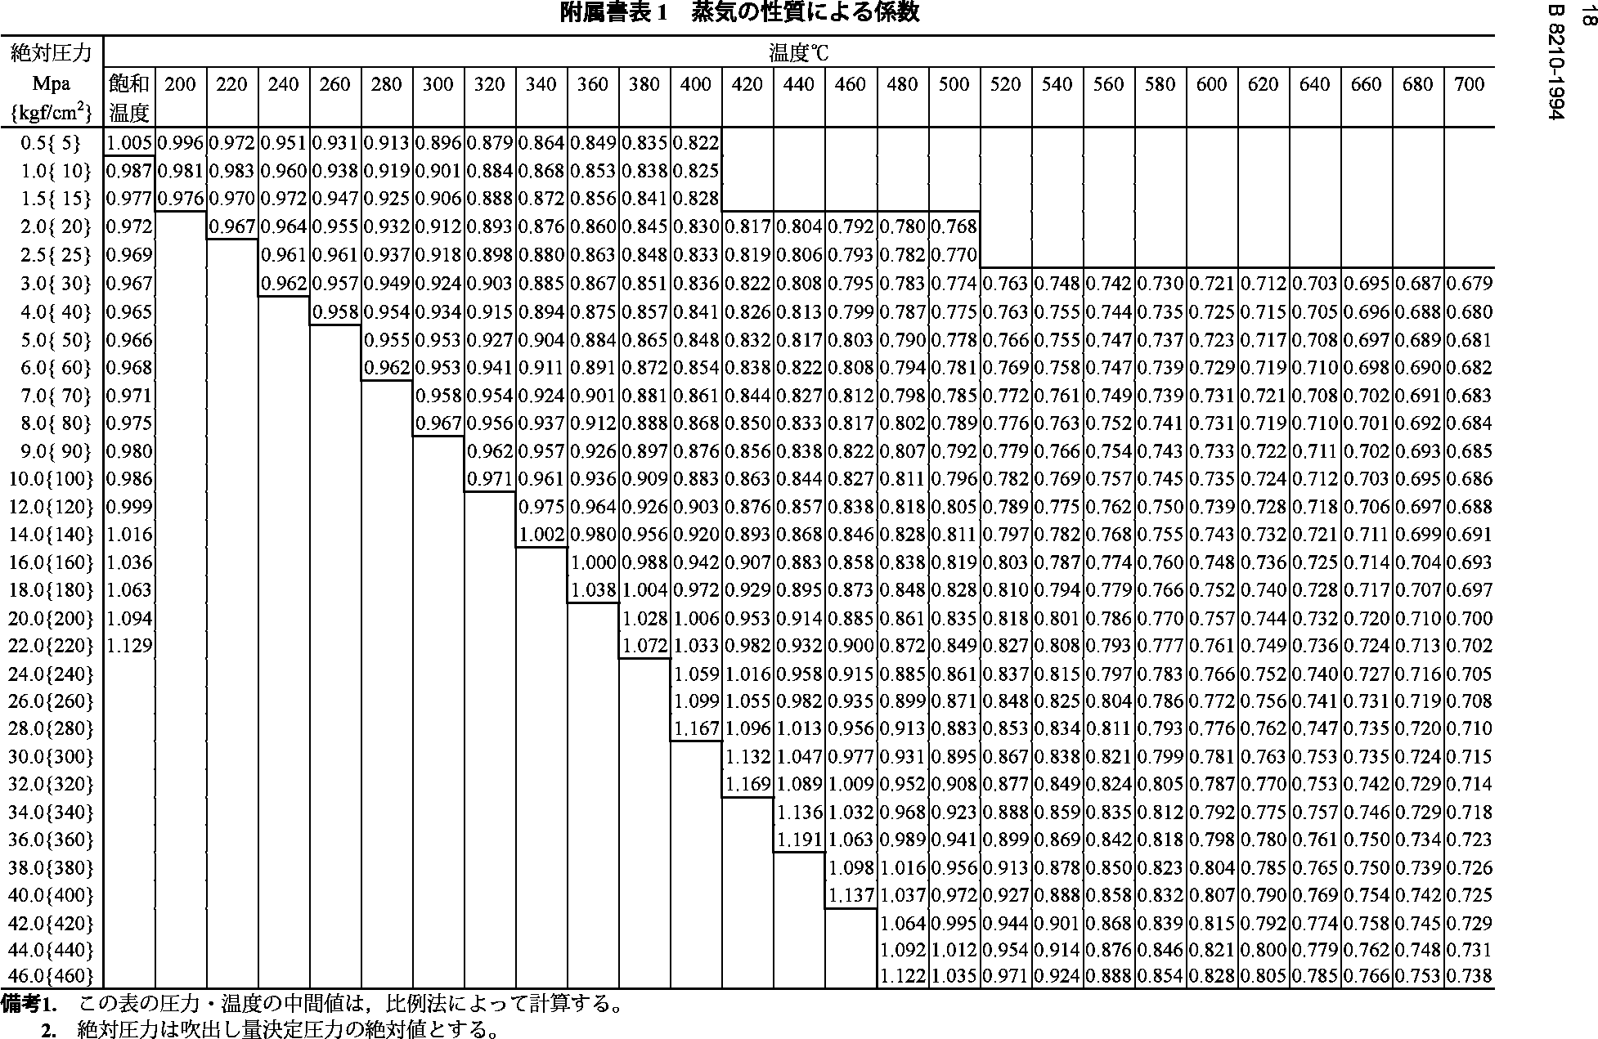
G | 気体の送入量(kg/h) | 0.00 | 0.00

P' | 最高使用圧力（設計圧力）(MPa)

P | 安全弁吹き出し時の圧力(MPa) | 0 | 0

C | 蒸気係数 （附属書表1による）

kd' | 吹出係数＝0.864 | 0.864 | 0.864 | 要チェック

D | 安全弁のど部の内径(mm)

L | リフト(mm)

θ | 吹出部の弁軸に対する角度(deg)

A | 安全弁のど部の断面積(mm2) | 0.00 | 0.00

Qm | 安全弁吹出量(kg/h) | 0.00 | 0.00

判定(Qm>Gか？) |  | × | ×

注記

